80 介護サービス受給者数（人口千人当たり）
 | 80 介護サービス受給者数（人口千人当たり）

 | 時点 2025(R7)年4月（毎年） |  |  |  |  |  | 平 均 値 |  |  | 54.5
 | 単位 人，人 |  |  |  |  |  | 標準偏差 |  |  | 20.5
 | 市町村名 | 指標 | 順位 |  | 介護サービス 受給者数 | 市町村名 | 指標 | 順位 |  | 介護サービス 受給者数

 | 千葉県 | 44.2 |  | － | 276,959 | 八街市 | 44.1 |  | 36 | 2,883
 | 千葉市 | 43.9 |  | 38 | 43,225 | 印西市 | 30.3 |  | 52 | 3,302
 | 銚子市 | 70.5 |  | 9 | 3,710 | 白井市 | 51.3 |  | 25 | 3,139
 | 市川市 | 37.9 |  | 46 | 18,975 | 富里市 | 38.7 |  | 45 | 1,920
 | 船橋市 | 44.4 |  | 34 | 28,863 | 南房総市 | 120.3 |  | 1 | 3,909
 | 館山市 | 83.8 |  | 4 | 3,561 | 匝瑳市 | 81.8 |  | 5 | 2,649
 | 木更津市 | 42.7 |  | 39 | 5,845 | 香取市 | 34.1 |  | 51 | 2,281
 | 松戸市 | 44.0 |  | 37 | 22,007 | 山武市 | 48.3 |  | 27 | 2,208
 | 野田市 | 44.4 |  | 34 | 6,743 | いすみ市 | 26.1 |  | 53 | 856
 | 茂原市 | 53.7 |  | 21 | 4,514 | 大網白里市 | 35.0 |  | 49 | 1,633
 | 成田市 | 34.9 |  | 50 | 4,680 | 酒々井町 | 114.2 |  | 3 | 2,301
 | 佐倉市 | 45.1 |  | 33 | 7,378 | 栄町 | 47.3 |  | 29 | 912
 | 東金市 | 42.6 |  | 40 | 2,407 | 神崎町 | 56.6 |  | 20 | 311
 | 旭市 | 53.2 |  | 23 | 3,212 | 多古町 | 57.9 |  | 19 | 730
 | 習志野市 | 41.8 |  | 41 | 7,353 | 東庄町 | 62.6 |  | 14 | 756
 | 柏市 | 40.4 |  | 44 | 17,629 | 九十九里町 | 69.2 |  | 10 | 909
 | 勝浦市 | 80.0 |  | 6 | 1,202 | 芝山町 | 61.7 |  | 16 | 402
 | 市原市 | 48.4 |  | 26 | 12,648 | 横芝光町 | 53.7 |  | 21 | 1,112
 | 流山市 | 35.1 |  | 48 | 7,513 | 一宮町 | 47.3 |  | 29 | 561
 | 八千代市 | 41.6 |  | 42 | 8,509 | 睦沢町 | 60.6 |  | 17 | 383
 | 我孫子市 | 47.4 |  | 28 | 6,157 | 長生村 | 52.1 |  | 24 | 674
 | 鴨川市 | 71.1 |  | 8 | 2,115 | 白子町 | 67.3 |  | 11 | 642
 | 鎌ケ谷市 | 46.0 |  | 32 | 5,052 | 長柄町 | 64.7 |  | 13 | 399
 | 君津市 | 46.5 |  | 31 | 3,635 | 長南町 | 74.4 |  | 7 | 480
 | 富津市 | 66.8 |  | 12 | 2,608 | 大多喜町 | 58.4 |  | 18 | 466
 | 浦安市 | 24.5 |  | 54 | 4,229 | 御宿町 | 62.2 |  | 15 | 399
 | 四街道市 | 40.9 |  | 43 | 3,877 | 鋸南町 | 117.4 |  | 2 | 723
 | 袖ケ浦市 | 36.5 |  | 47 | 2,372

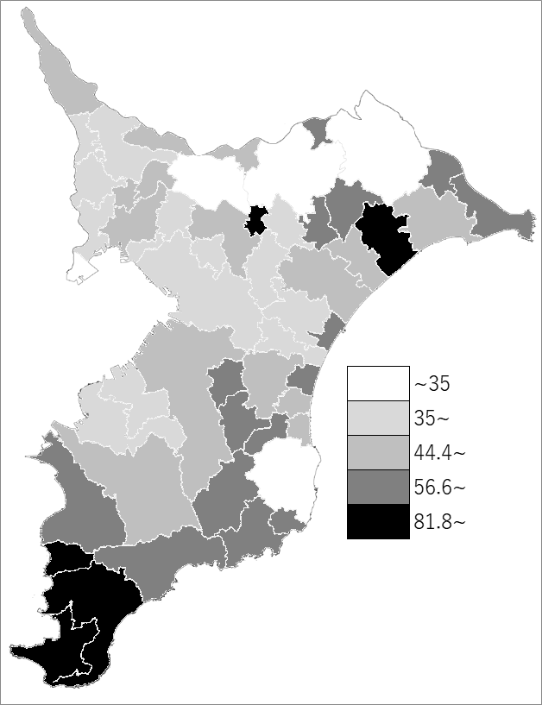
 | 千葉県の推移
 | 受給者数（右軸） | 指標
令和3年 | 243673 | 38.8
令和4年 | 251962 | 40.2
令和5年 | 259233 | 41.3
令和6年 | 269333 | 43
令和7年 | 276959 | 44.2

《備 考》 ・資料出所 厚生労働省「介護保険事業状況報告月報（暫定版）」 ・算出方法 介護サービス受給者数÷常住人口（R7.4.1） 注）介護サービスには居宅介護（介護予防）サービスと地域密着型（介護予防） サービス、施設介護サービスがあり、重複利用者もいます。

